识图题（16）
【XX班组】岗位胜任能力评价理论试题库（识图题）
序号 | 难度 | 题型 | 题干 | 答案
1 | ★ | 识图题 | 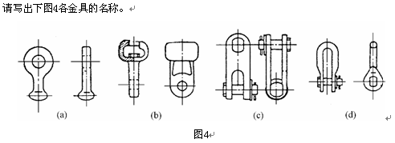 请写出下图4各种金具的名称 | (a)球头挂环；(b)碗头挂板；(c)直角挂板；(d)U形挂环。
2 | ★ | 识图题 | 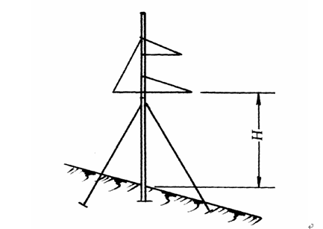 画出直线单杆呼称高示意图。
3 | ★ | 识图题 | 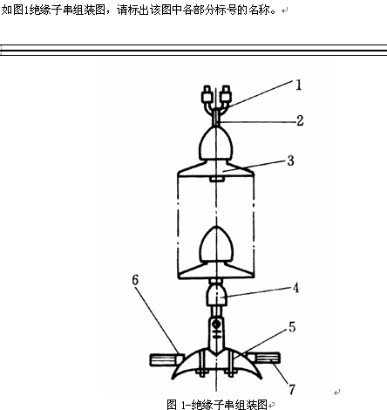 标出绝缘子金具组装图各部位的名称 | 1-U形螺栓；2-球头挂环；3-悬式绝缘子；4-碗头挂板；5-悬垂线夹；6-铝包带；7-导线
4 | ★ | 识图题 | 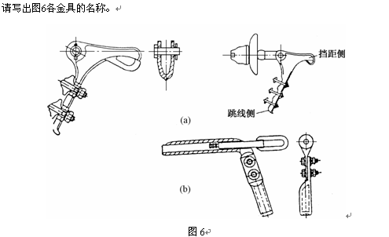 填写图中金具的名称 | (a)图为螺栓型耐张线夹及安装形式；(b)图为压缩型耐张线夹。
5 | ★★ | 识图题 | 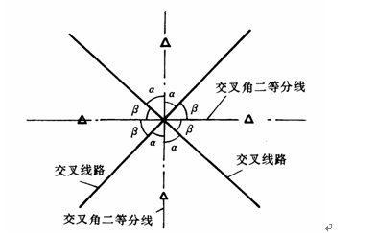 画出测量交叉跨越时安放仪器位置的平面示意图。
6 | ★★★ | 识图题 | 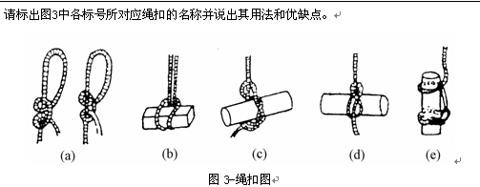 标出图中各绳扣的名称及优缺点 | 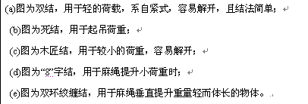
7 | ★★ | 识图题 | 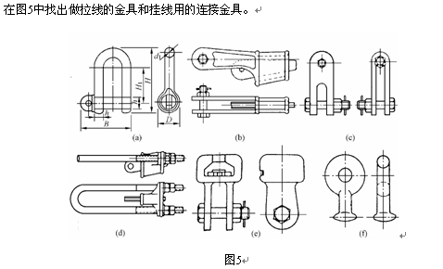 在图中找出做拉线的金具和挂线的连接金具 | 做拉线的金具是图5中的(b)楔形线夹和(d)UT形线夹。挂线用的连接金具是（c）直角挂板（e）碗头挂板（f）球头挂板
8 | ★★ | 识图题 | 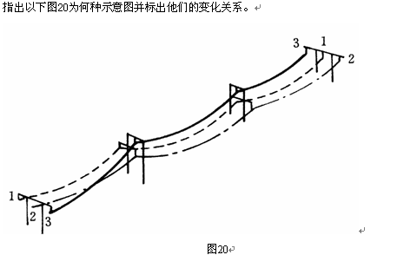 | 图20为直线双杆换位示意图。它的变化关系（左至右）为左-左-中-中；中-右-右-右；右-上-上-左。
9 | ★★ | 识图题 | 画出等长法观测弧垂示意图。 | 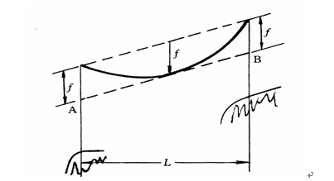
10 | ★★ | 识图题 | 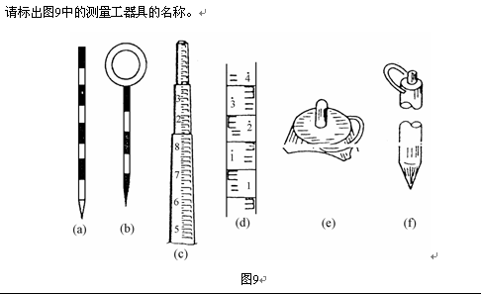 标出图中各测量工具的名称 | (a)标杆；(b)测钎；(c)塔尺；(d)水准尺；(e) 尺垫；(f)尺桩。
11 | ★★ | 识图题 | 如图所示，标出其A、B两点的受力示意图。
12 | ★ | 识图题 | 画出耐张普通拉线示意图。 | 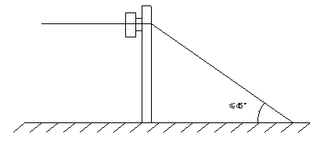
13 | ★★ | 识图题 | 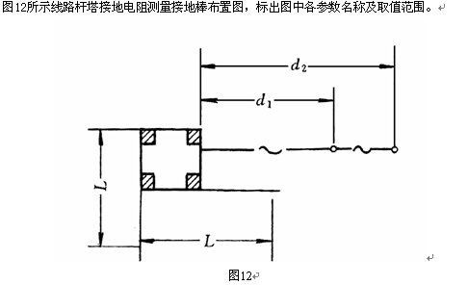 输电线路杆塔接地布置图，标出图中各参数和取值范围
14 | ★★ | 识图题 | 画出直线单杆定位图。 | 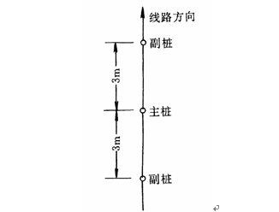
15 | ★★ | 识图题 | 请画出异长法弧垂观测示意图。 | 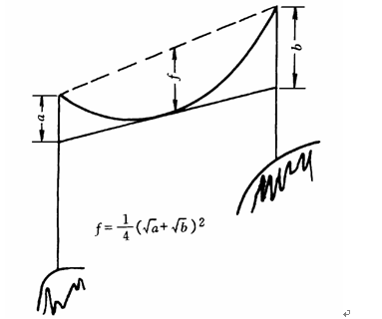
16 | ★★★ | 识图题 | 试画出牵引端从动滑轮引出“2-2”(即两只双滑轮)的滑轮组示意图。 | 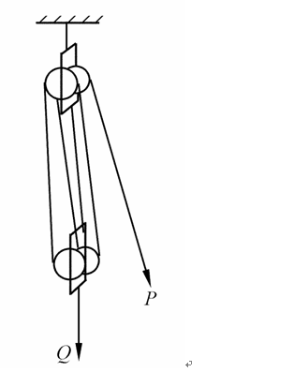

计算题（8）
【XX班组】岗位胜任能力评价理论试题库（计算题）
序号 | 难度 | 题型 | 题干 | 答案
1 | ★ | 计算题 | 一纯电阻电路接到U为220V的单相交流电路中，测得负荷中的电流I为5A，求该负荷功率P是多少？
2 | ★★ | 计算题 | 用一只内电阻为1800Ω，量程为150V的电压表来测量600V的电压，试问必需串上多少欧姆的电阻？ | 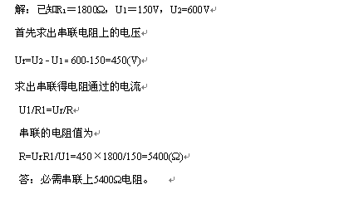
3 | ★ | 计算题 | 用经纬仪测视距，已知上丝读数a=2.78m，下丝读数b=1.66m。望远镜视线水平，且视距常数K=100。求经纬仪测站至测点间的水平距离D。
4 | ★★ | 计算题 |  | 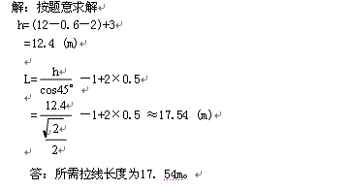
5 | ★★ | 计算题 | 已知一钢芯铝绞线钢芯有7股，每股直径2.0mm，铝芯有28股，每股直径为2.3mm。试选定导线标称截面。 | 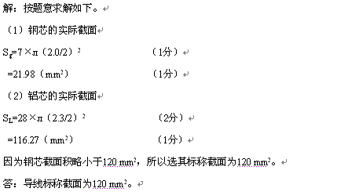
6 | ★★★ | 计算题 | 某2-2滑轮组起吊2000kg的重物，牵引绳由动滑轮引出，由人力绞磨牵引。求提升该重物所需拉力P。（已知单滑轮工作效率为95%，滑轮组的综合效率？=90%。） | 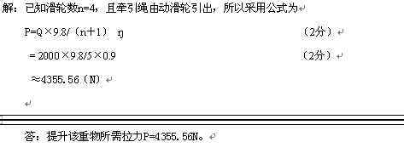
7 | ★★★ | 计算题 | 某线路采用LGJ－70型导线，其瞬间拉断力Tp为19417N，完全系数K=2.5，计算截面S为79.3平方毫米。求导线的最大使用应力。 | 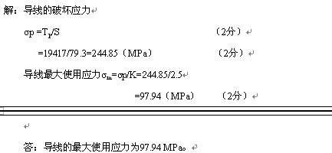
8 | ★★ | 计算题 | 一条220kV线路途径Ⅲ级污秽区，有效泄漏比距λ=2.8cm/kV，采用XWP－16型绝缘子，有效泄漏比距Ｌ＝440mm，请计算该线路直线杆塔绝缘子串片数。

